JQuery
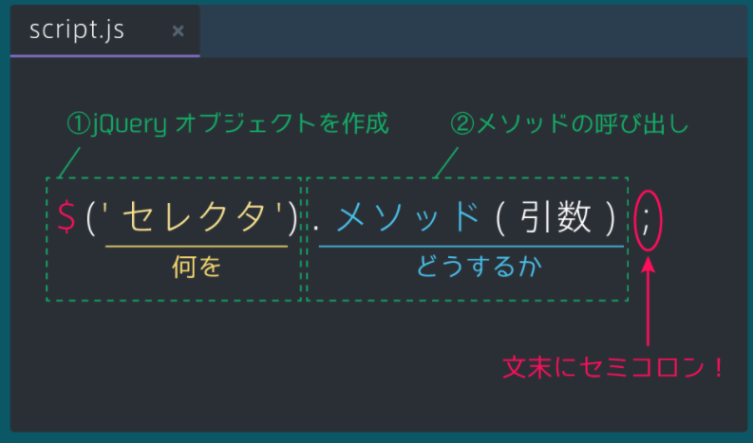
コード | 意味 | 備考
$(function() { // 処理を記述 }); | 初期設定
<script src="https://ajax.googleapis.com/ajax/libs/jquery/2.1.4/jquery.min.js"></script>
<script src="script.js"></script> |  | </body>の前に書く
基本的なアニメーション関数
$('h1').hide(); | 指定した要素を隠したい。
$('h1').fadeIn(); | 指定した要素を徐々に表示する。
$('h1').fadeOut(); | 指定した要素を徐々に消去する。
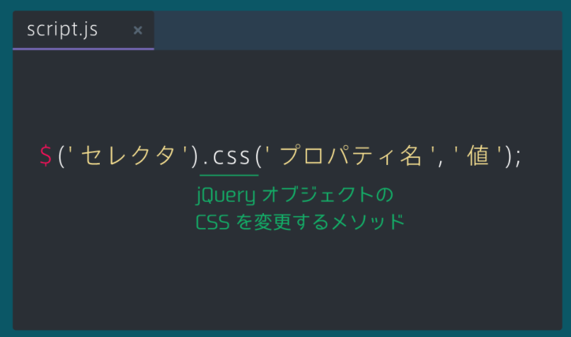
$('h1').slideUp(); | 指定した要素を下から上に隠す。
$('h1').slideDown(); | 指定した要素を上から下に隠す。
$('h1').show(); | 指定した要素を徐々に表示する。 | display:none;で隠してあることが前提条件である

情報を取得・埋め込みをする関数。
var $title = $('#title'); | 変数を宣言する。 | Jqueryではオブジェクト変数の先頭に$をつける。
$('#wrapper').find('a').css('color','red'); | 指定した要素の中でさらに要素を絞り込む。
$('#wrapper').children('a').fadeOut(); | 指定した要素の1下層下の中でさらに要素を絞り込む。
$('#text').text(); | html要素の中身を取得する。
$('#text').text('hello'); | html要素の中身を変更する。
$('#text').html('<a href="https://prog-8.com/">ようこそ、Progateへ</a>'); | html要素に新しくhtml要素を埋め込む。
$(this).find('.text-contents').addClass('text-active'); | クラスをつける。 | モーダルで使用する。
$(this).find('.text-contents').removeClass('text-active'); | クラスを外す。 | モーダルで使用する。
var slideIndex = $('.slide').index($('.active')); | たくさんある要素を配列と見立てて要素番号を取り出す。
var clickedIndex = $('.index-btn').index($(this)); | たくさんある要素を配列と見立てて要素番号を取り出す。
$('.slide').eq(clickedIndex).addClass('active'); | たくさんある要素を配列と見立てて要素番号に値を代入する。
$displaySlide.next().addClass('active'); $displaySlide.prev().addClass('active'); | 取り出したオブジェクトの次や前を参照できる。
$('h1').attr('id','title'); | h1要素にtitleというidをセット。
var url = $('a').attr('href'); | a要素番号のhref属性の値を取得。
$('#name').val(); | テキストボックスの値を取得する。
$('#name').val('hello'); | テキストボックスやセレクトボックスの値を代入する。
$('h1').offset(); | 要素の座標を取得できる。
$('h1').offset().top; | 要素のy軸座標を取得できる。
クリックイベント
$('#hide-text').click(()=>{ }); | クリックイベントをつける。
$('.list-item').click(function(){ $(this).css('color','red'); }); | たくさんある中から。 | クリックされた要素のオブジェクトを取得する。
$('#language-wrapper').hover( function(){ $('.language-text').fadeIn(); }, function(){ $('.language-text').fadeOut(); } | カーソルが触れたときと外れたときに動きをつけたい。
if($answer.hasClass('open')){ $answer.removeClass('open'); } | クラスを持っているか調べる。 | アコーディオンで使用する。
$('#form').submit(function(){ | フォームボタンを押したときに発生
var textValue = $('#text-form').val(); // textValueが空のとき、エラー文を表示してください if(textValue ==""){ $('#error-message').text('理由を記入してください'); }else{ $('#error-message').text(''); }
$('.social-icon').hover( function(){ $(this).animate({ 'font-size':'30px' },300); }, function(){ $(this).animate({ 'font-size':'24px' },300); } ); | アニメーションをつける。Hoverと組み合わせる。 |  | 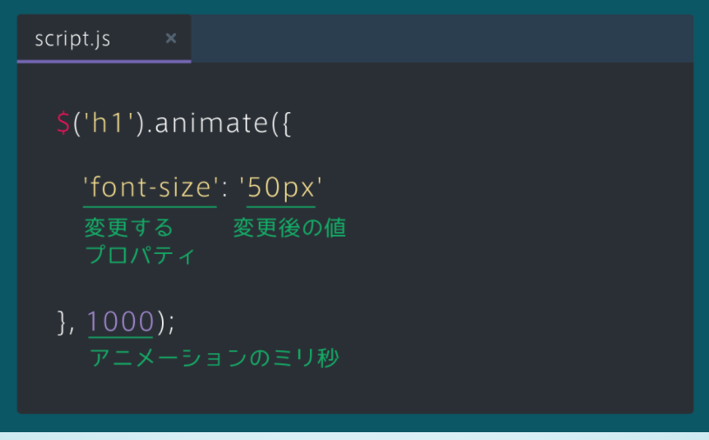
$('#top-btn').click(function(){ $('html,body').scrollTop(0); }); | ページ内リンクを使ってトップまで移動させたい。 クリックメソッドと組み合わせる。
$('#top-btn').click(function(){ $('html, body').animate({ 'scrollTop':0 },500); }); | ページ内リンクを使ってトップまで移動させたい。 クリックメソッドと組み合わせる。 Animateと組み合わせることによってスライドできる。
$('header').find('a').click(function(){ var id = $(this).attr('href'); var position = $(id).offset().top; $('html, body').animate({ 'scrollTop':position },500); }); | ページ内を移動できるメニューを作る。 ①クリックされた要素のhref値を取得する。Hrefにはクラス名が代入される。 ②①で取得したクラスのy軸情報を取得する。 ③②で取得したy軸情報を使って移動させる。
setTimeout(()=>{ $('.left').find('img').attr('src',`${getRandom()}.png`); $('.right').find('img').attr('src',`${getRandom()}.png`); $('.center').find('img').attr('src',`${getRandom()}.png`); },2000); | スレッド処理。関数を丸ごと書かないといけない。

